Open port 8888
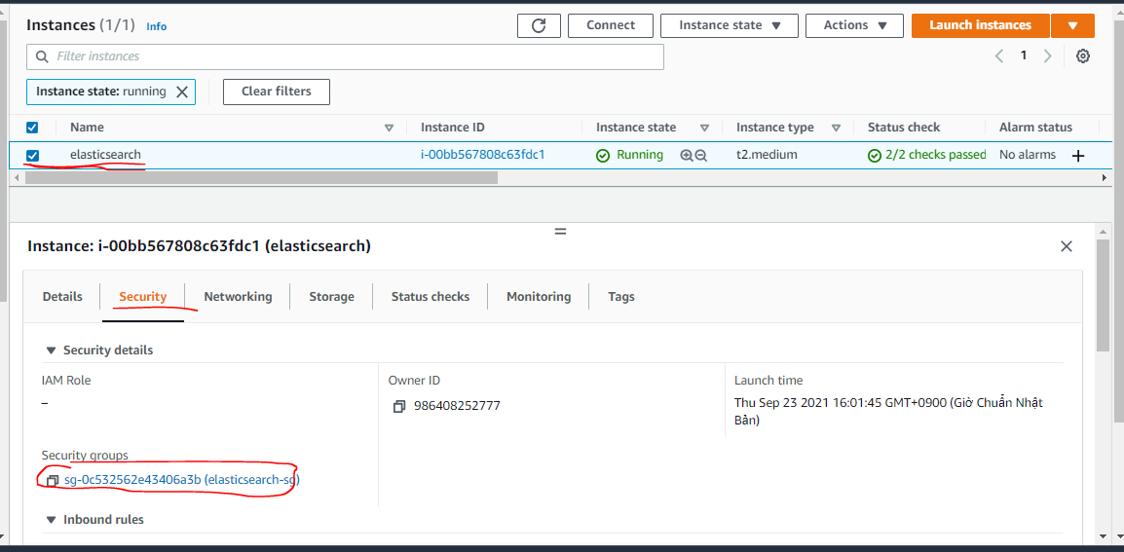

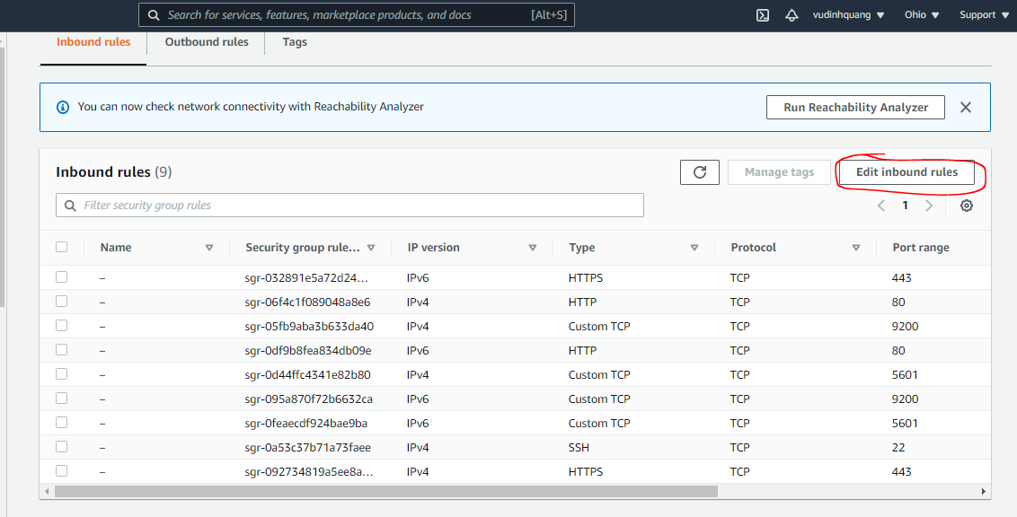

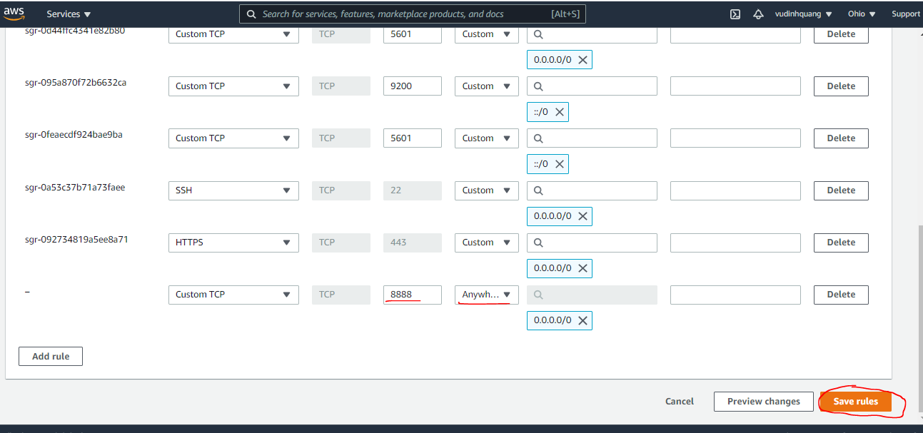

Install PHP
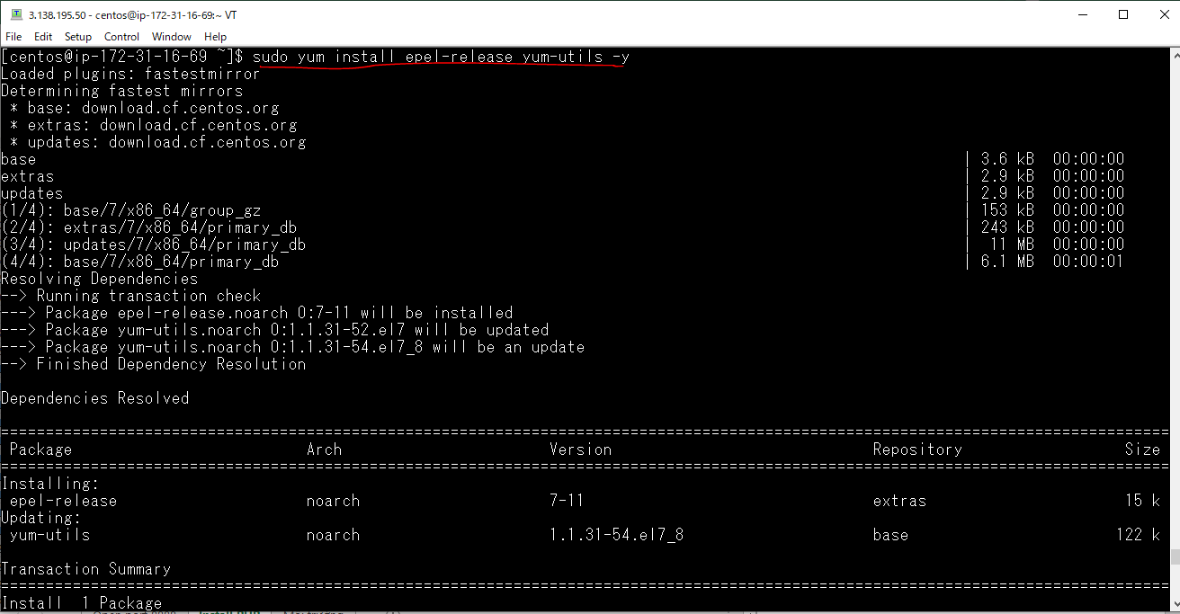
Enabling Remi repository
 | sudo yum install epel-release yum-utils -y

 | sudo yum install http://rpms.remirepo.net/enterprise/remi-release-7.rpm -y
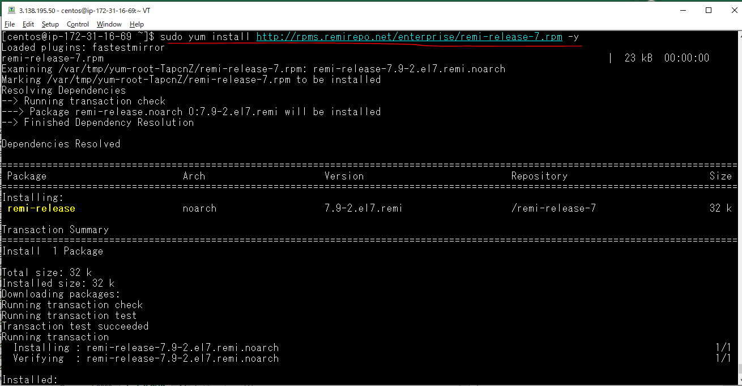

enabling the PHP 7.3 Remi repository
 | sudo yum-config-manager --enable remi-php73 -y
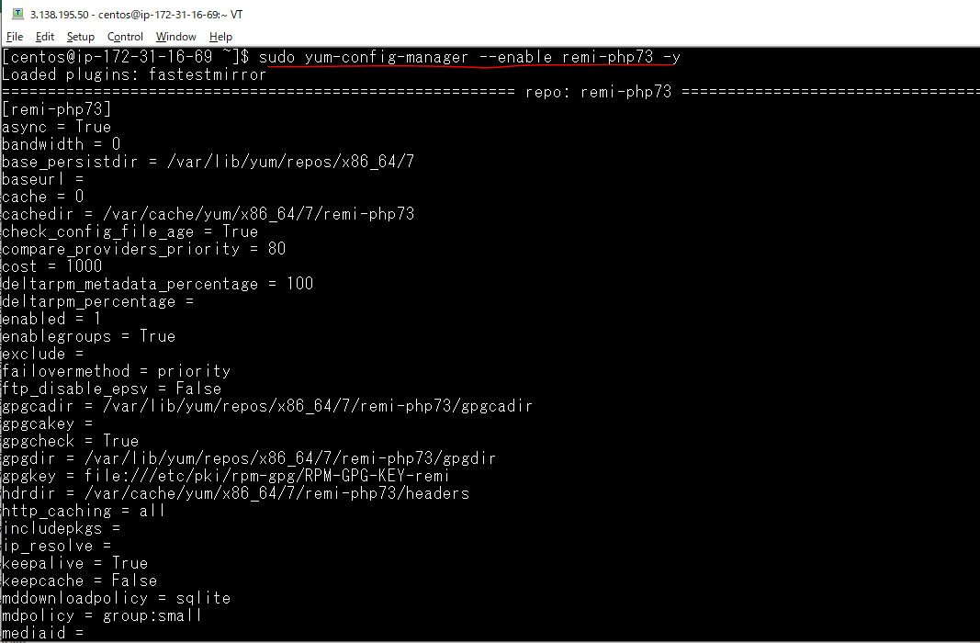

Install PHP 7.3 and some of the most common PHP modules
 | sudo yum install php php-common php-opcache php-mcrypt php-cli php-gd php-curl php-mysqlnd -y
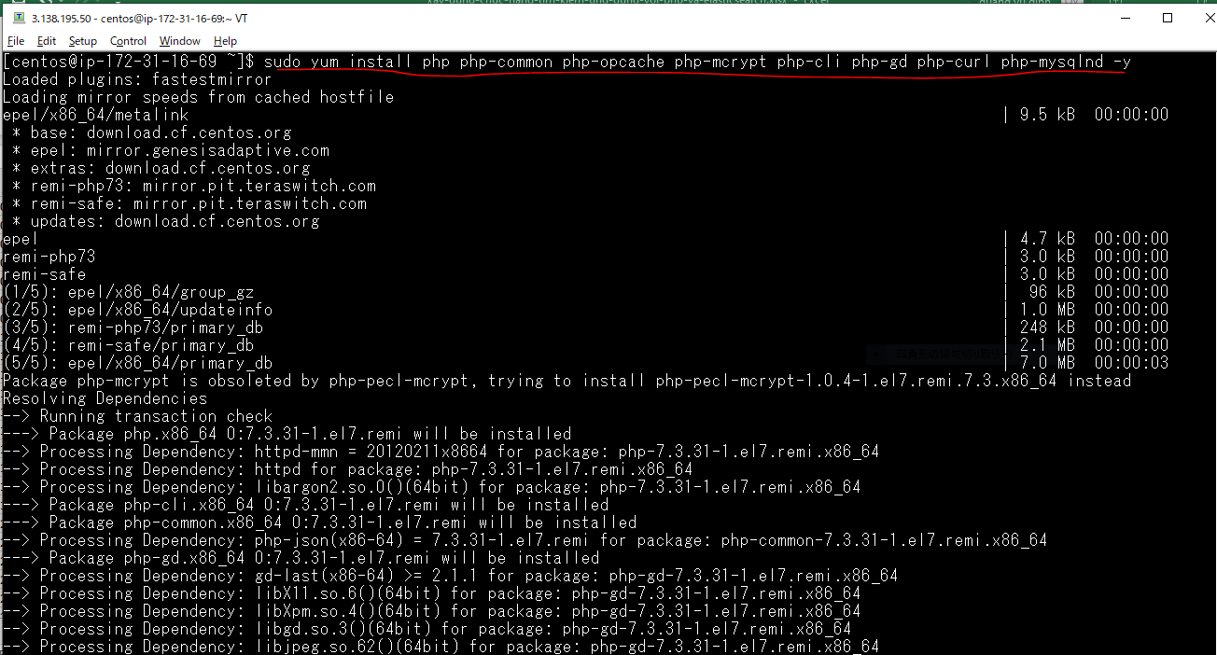

Verify the PHP installation
 | php -v

Install Composer
First install the PHP CLI (command line interface) package and all other dependencies
 | sudo yum install php-cli php-zip wget unzip -y
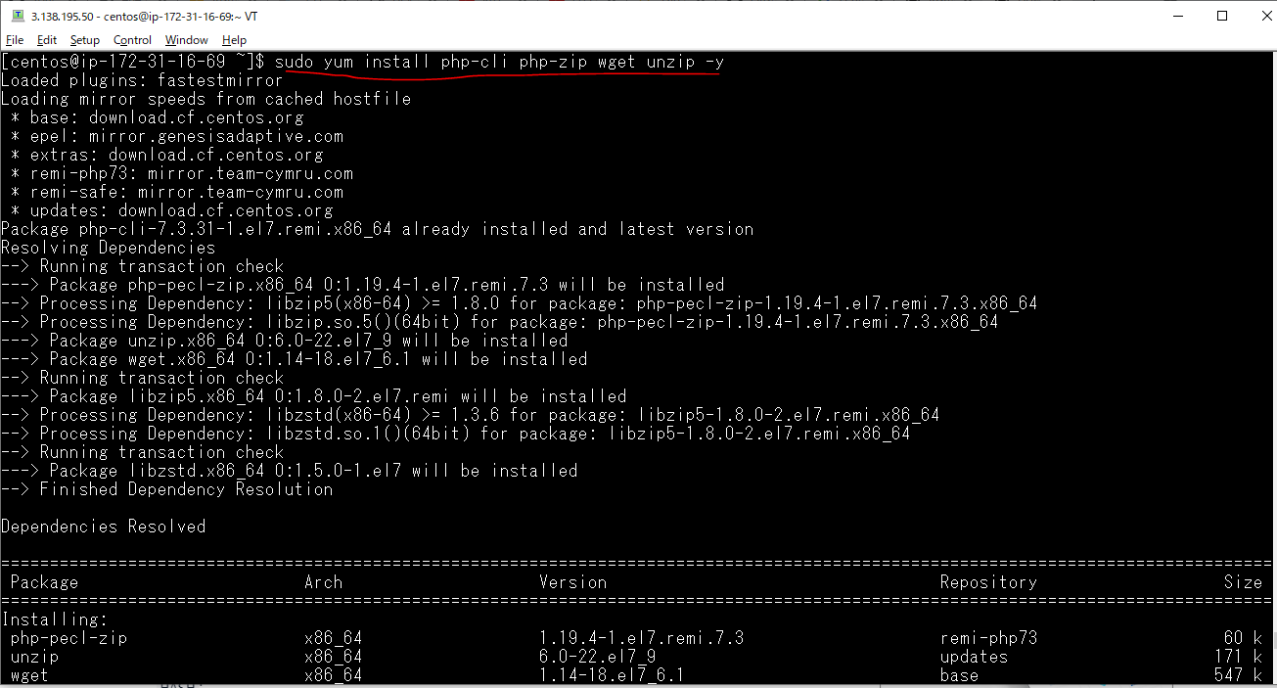

download the Composer installer script
 | php -r "copy('https://getcomposer.org/installer', 'composer-setup.php');"

 | HASH="$(wget -q -O - https://composer.github.io/installer.sig)"

verify that the installation script is not corrupted
 | php -r "if (hash_file('SHA384', 'composer-setup.php') === '$HASH') { echo 'Installer verified'; } else { echo 'Installer corrupt'; unlink('composer-setup.php'); } echo PHP_EOL;"

install Composer in the /usr/local/bin
 | sudo php composer-setup.php --install-dir=/usr/local/bin --filename=composer

verify the installation
 | composer --version

Môi trường
php
 | php -v

composer
 | composer -V

Elasticsearch
 | curl -XGET localhost:9200
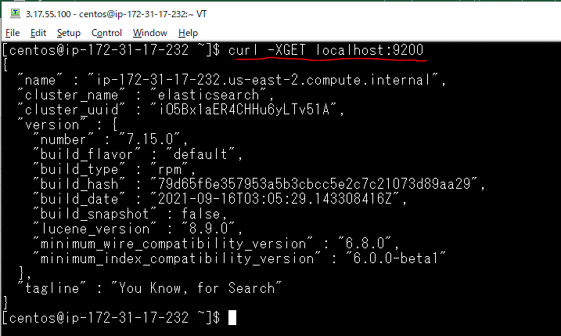

Kibana
 | GET /_cat/indices?v

Xóa đi index bank
 | DELETE /bank

Create folder project
 | mkdir elasticsearch-example
 | cd elasticsearch-example/
 | vi index.php

Sử dụng php để chạy máy chủ http
 | php -S 0.0.0.0:8888

Check browser

Cài đặt elasticsearch-php
Cài đặt elasticsearch-php
 | composer require elasticsearch/elasticsearch
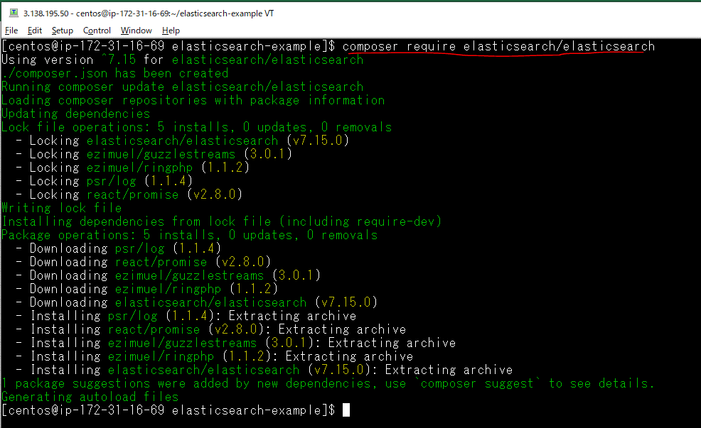

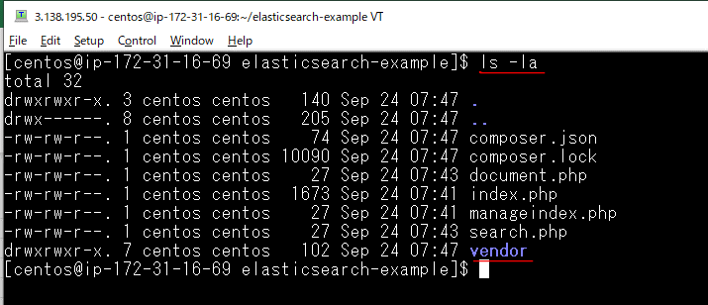

Sau khi thư viện đã tích hợp vào dự án, các file PHP độc lập muốn nạp thư viện này sử cần thêm vào đoạn mã
 | require 'vendor/autoload.php';

Cấu hình kết nối PHP tới ES
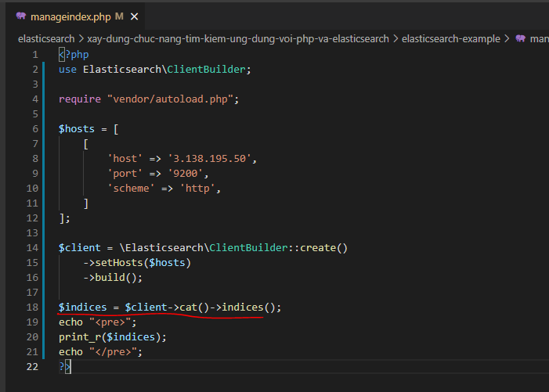

Check by browser
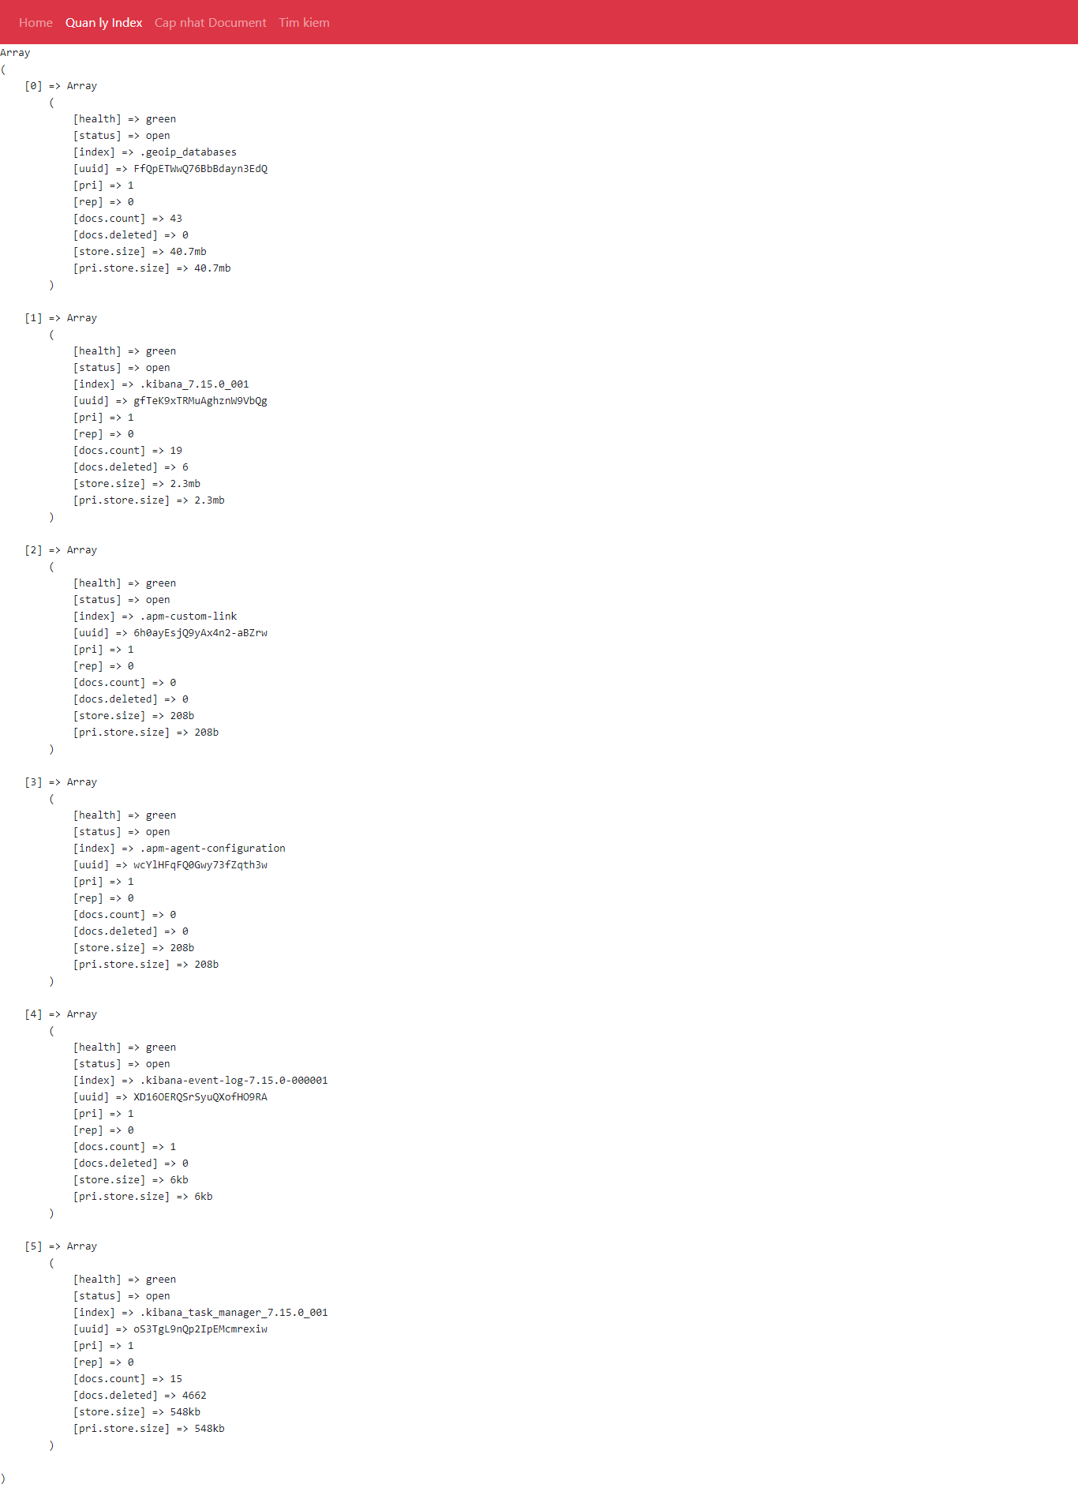

Check by Kibana
 | GET /_cat/indices?v

Tạo - xóa Index article
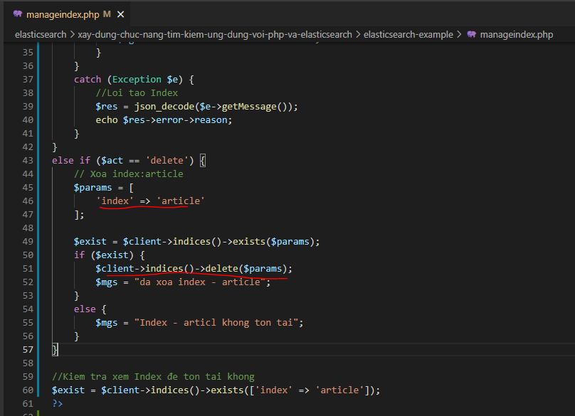
Kiểm tra xem Index đã tồn tại không
 | $exist = $client->indices()->exists(['index' => 'article']);
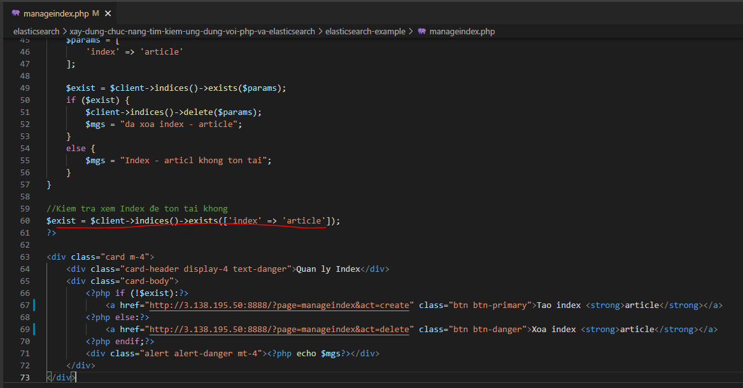

Tạo một Index có tên là article
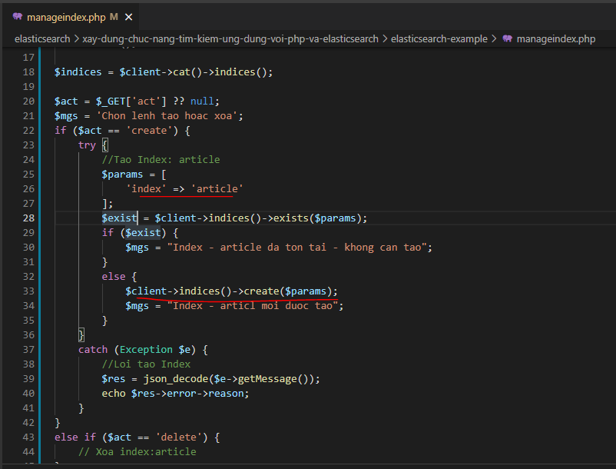

Xóa Index article

Check Tạo Index article
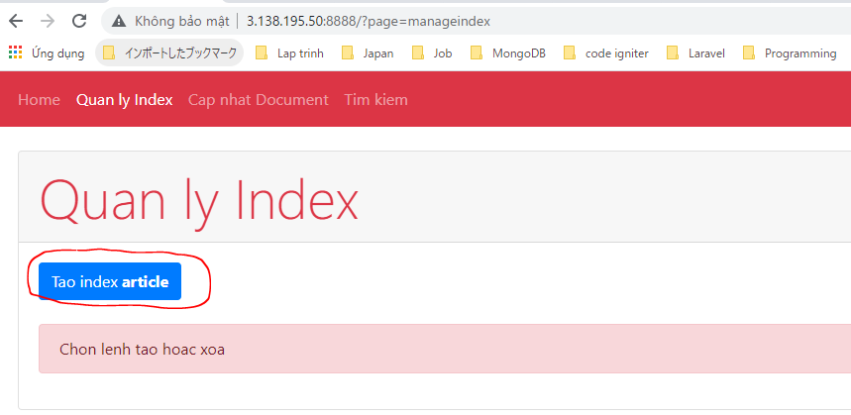

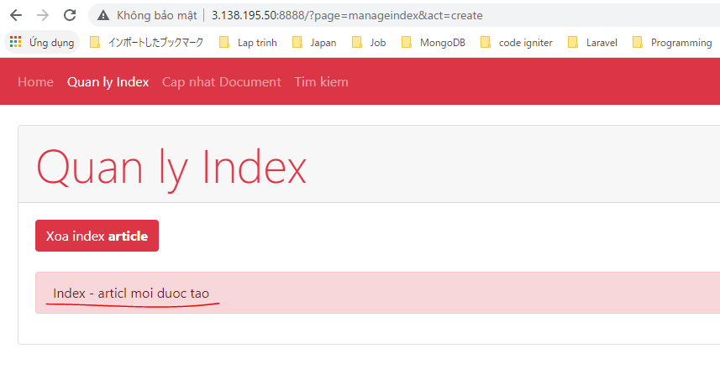

Check Kibana index article đã được tạo
 | GET /_cat/indices?v

Check Xóa Index article
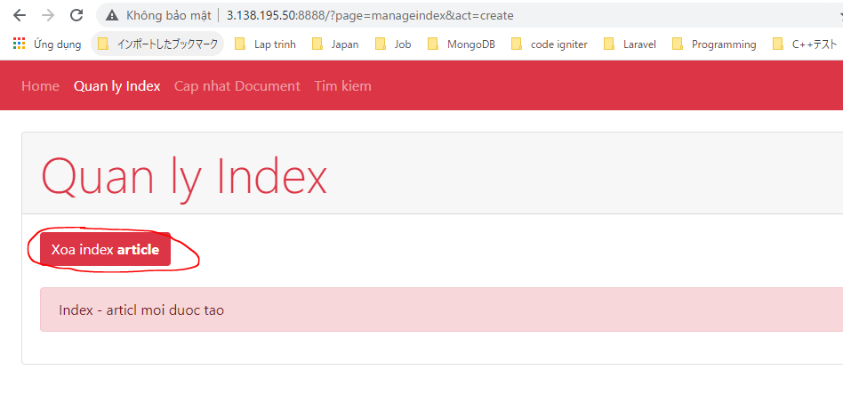



Check Kibana index article đã xóa
 | GET /_cat/indices?v

Cập nhật Document
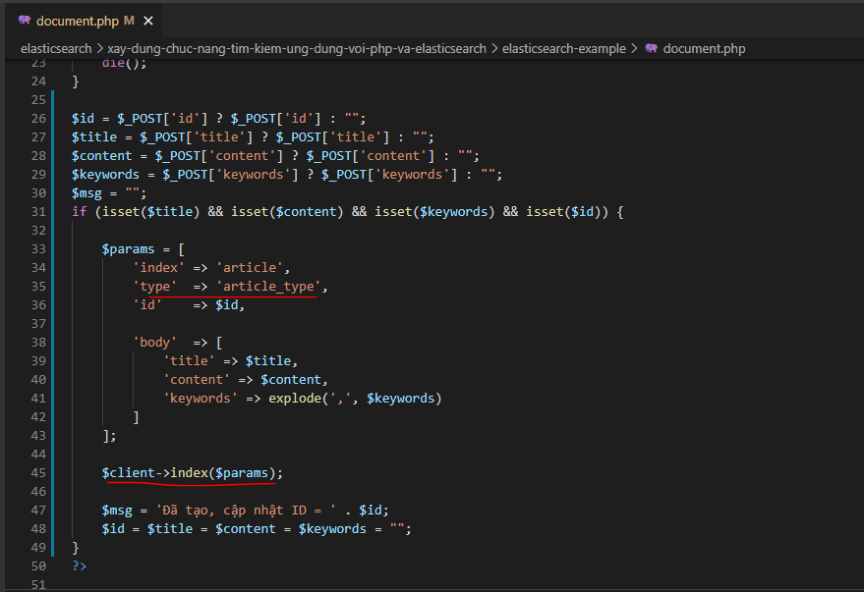

type: Là kiểu của Document, tự mình đặt ra

Check Insert Document
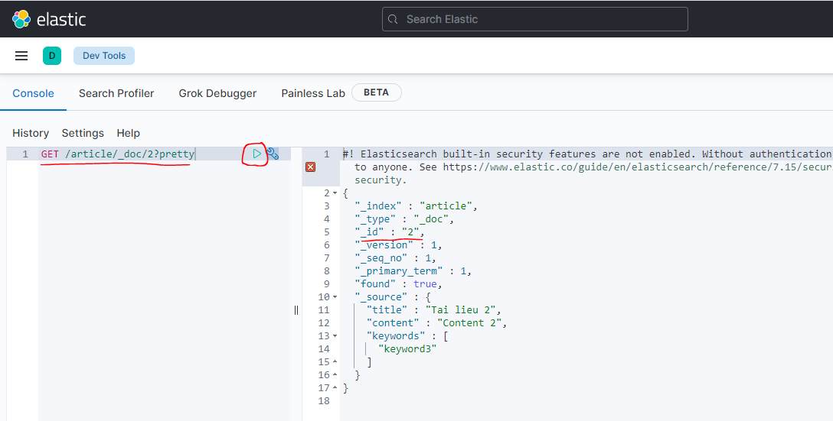
Tạo tài liệu 1
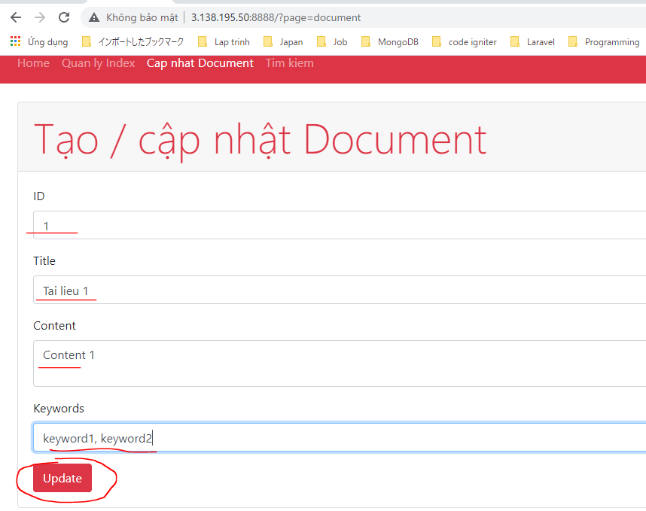

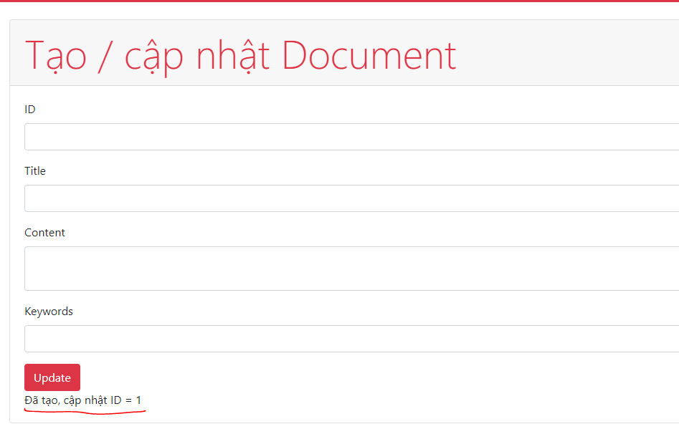

Tạo tài liệu 2
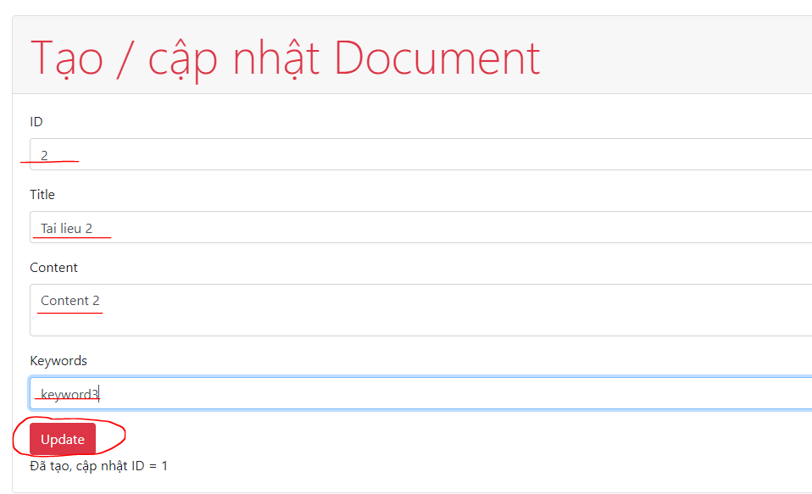

Check by Kibana
 | GET /_cat/indices?v

Check tài liệu có id=1 lưu trong article
 | GET /article/_doc/1?pretty
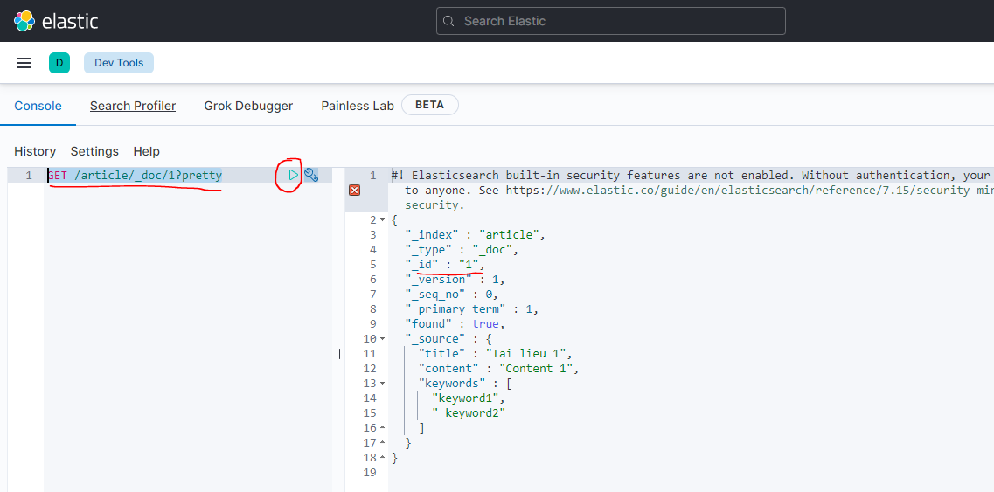

Check tài liệu có id=2 lưu trong article
 | GET /article/_doc/2?pretty

Check Update Document
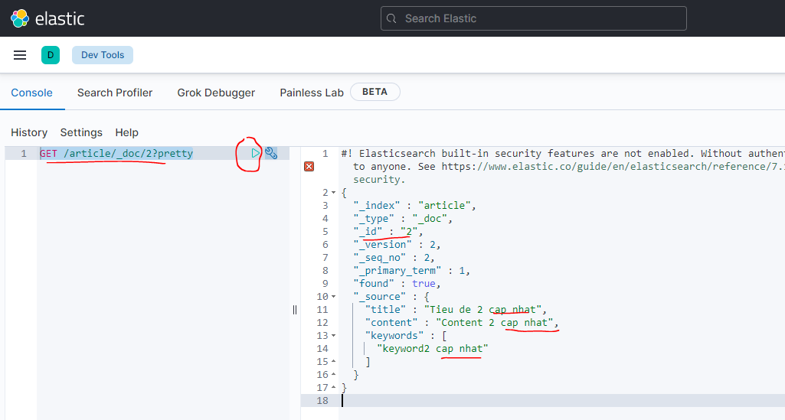
Cập nhật tài liệu có id=2 lưu trong article
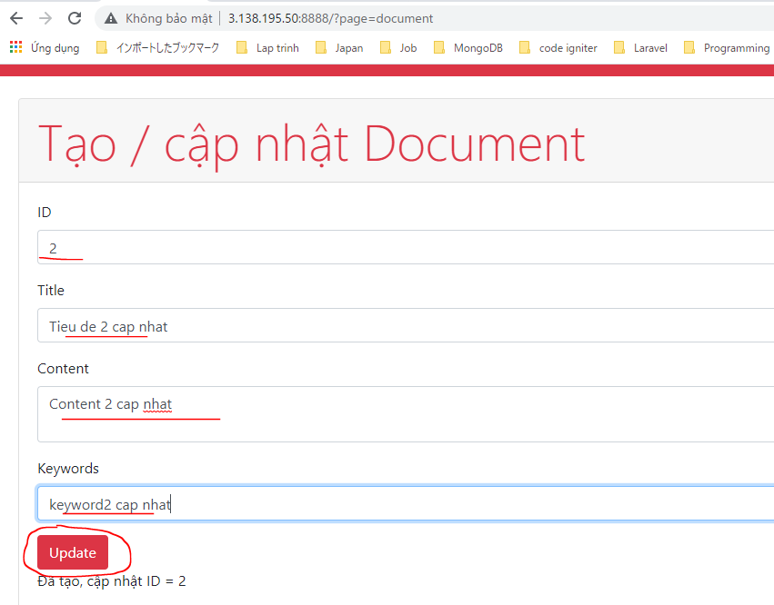

Check tài liệu có id=2 document article được cập nhật
 | GET /article/_doc/2?pretty

Tìm kiếm với ES
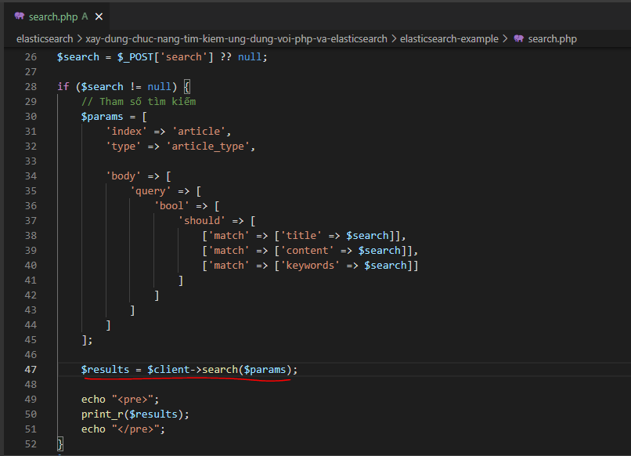

Add Document to test
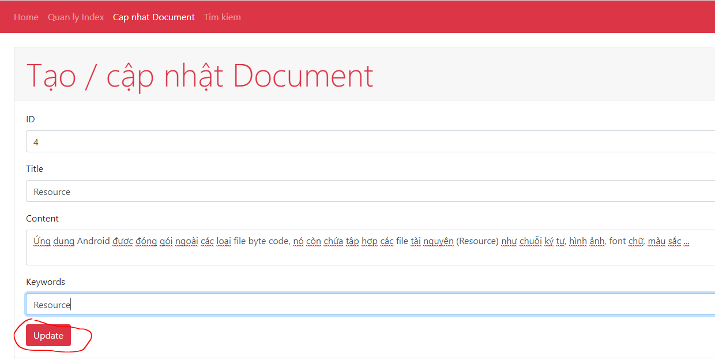
Document 1
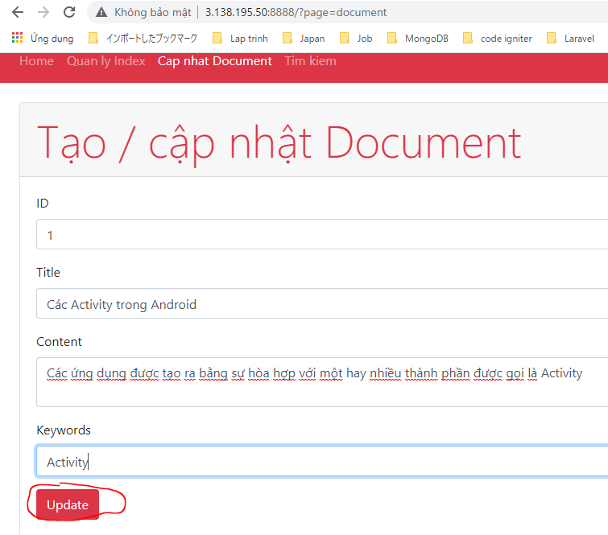

Document 2
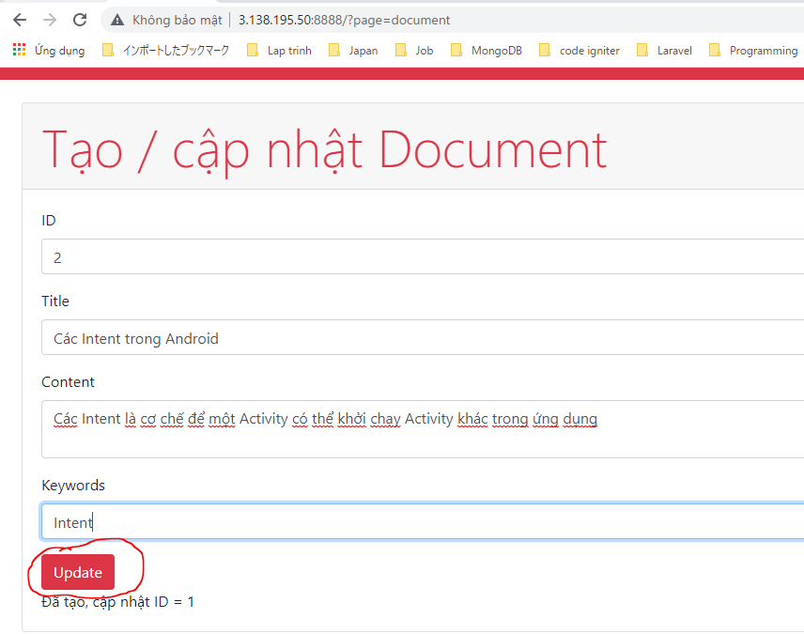

Document 3
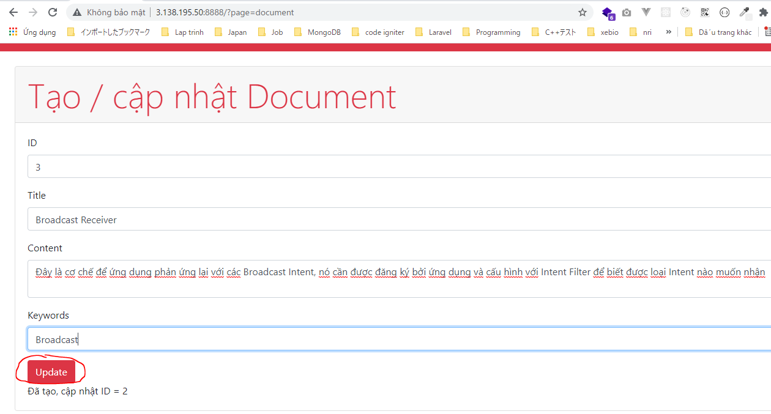

Document 4

Check Search
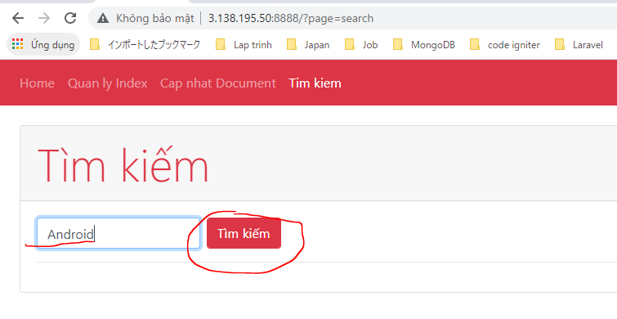

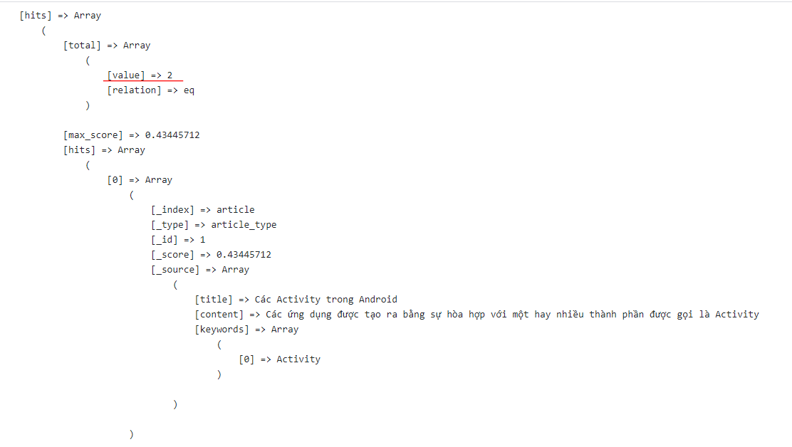

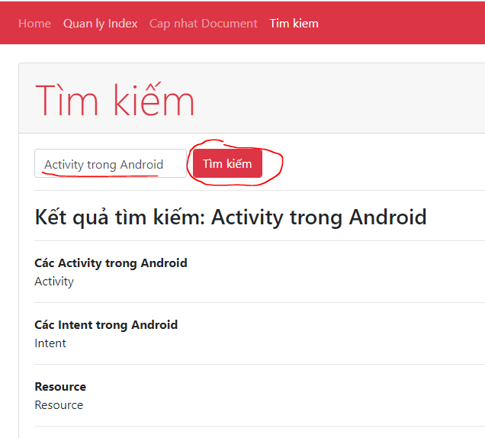

Highlight
